상품제안서
공기청정기 오투 | 상품코드: F01389

 |  |  |  |  |  |  | 02-412-0044 | www.easy1.co.kr
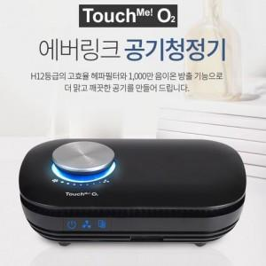 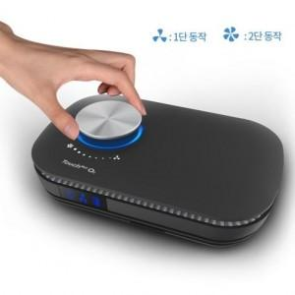 

【상세/제작정보】

【인쇄/포장옵션】 | 실크 / 포장지포장

【공급단가】 | 수량 | 50~ | 100~ | 500~ | 1,000~ | 2,000~
*VAT별도 | 단가 | 70,200원 | 67,600원 | 65,000원 | 62,400원 | 60,840원

【상품 URL】 | https://dev.easy1.co.kr:443/src/goods_detail.php?gdno=1389

